Android HTML5

 |  |  |  | Project Name |  |  | City Game groep 1

 |  |  |  | Version |  |  | 1.0
 |  |  |  | Date |  |  | 2013-02-26

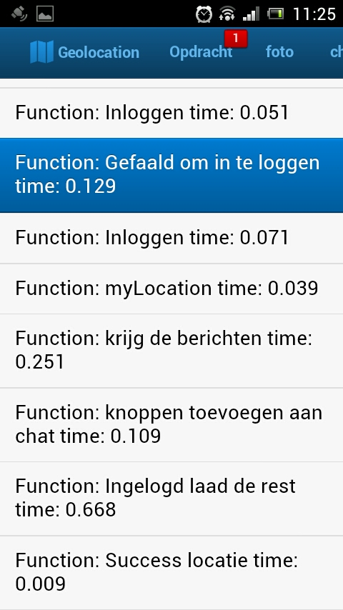
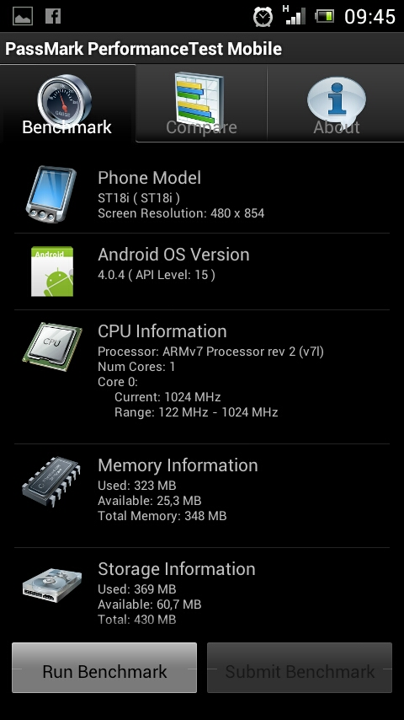
 |  |  |  |  |  |  |  |  |  |  |  |  |  |  | Logging in HTML 5
 |  |  |  | Resultaten van uitgevoerde tests in Android / HTML5

Device 1: | Sony Ericsson ST18i met android 4.04
Nr | Functionaliteit | Onderdeel | Android tijd Gemiddeld | HTML5 tijd Gemiddelde | Android Steekproef 1 | Android Steekproef 2 | Android Steekproef 3 | Android Steekproef 4 | Android Steekproef 5 | HTML5 Steekproef 1 | HTML5 Steekproef 2 | HTML5 Steekproef 3 | HTML5 Steekproef 4 | HTML5 Steekproef 5
1 | Map | Launchtime map | / | 0.0046 | inbegrepen bij Mylocation | inbegrepen bij Mylocation | inbegrepen bij Mylocation | inbegrepen bij Mylocation | inbegrepen bij Mylocation | 0.005 | 0.005 | 0.005 | 0.004 | 0.004
2 | Map | Mylocation | 2.66 | 0.0314 | 5.4 | 0.7 | 1.8 | 2 | 3.4 | 0.009 | 0.008 | 0.059 | 0.042 | 0.039
3 | Chat | Opvragen chatberichten uit db | / | 0.1662 | Geen timer | Geen timer | Geen timer | Geen timer | Geen timer | 0.071 | 0.362 | 0.018 | 0.256 | 0.124
4 | Chat | Doorsturen chatberichten naar db | 0.28 | 0.228 | 0.6 | 0.1 | 0.4 | 0.1 | 0.2 | 0.158 | 0.151 | 0.161 | 0.509 | 0.161
5 | Login | Inloggen in de app | 0.3 | 0.0642 | 0.2 | 0.4 | 0.3 | 0.2 | 0.4 | 0.063 | 0.068 | 0.062 | 0.067 | 0.061
6 | Foto | Versturen foto naar db | 5.9 | / | 16.5 | 5.1 | 2.8 | 2.6 | 2.5 | Geen timer | Geen timer | Geen timer | Geen timer | Geen timer

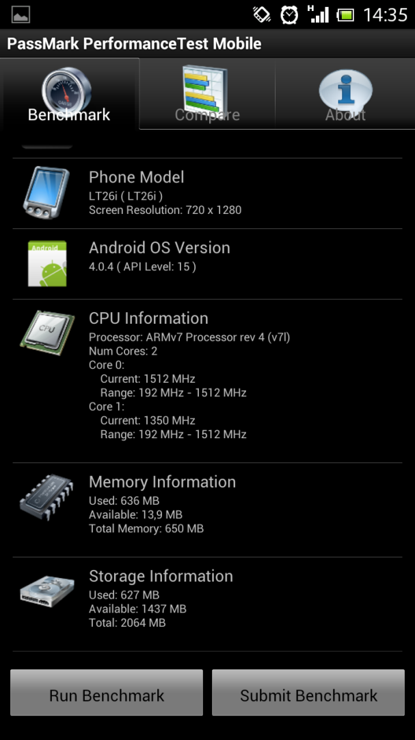
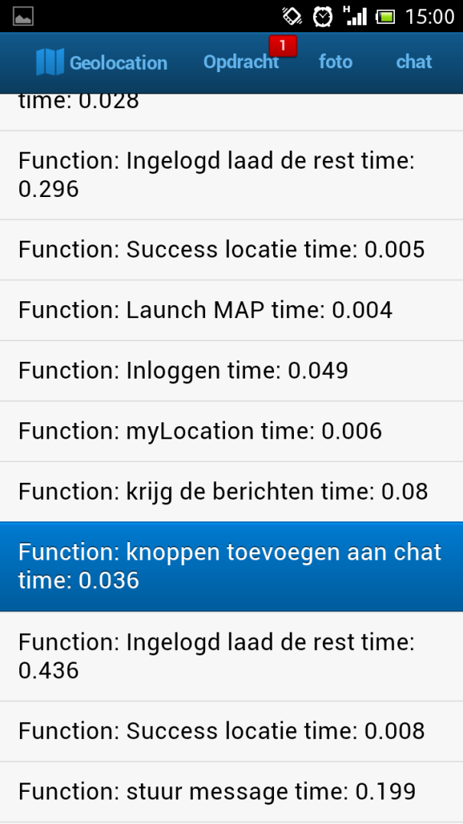
 |  |  |  |  |  |  |  |  |  |  |  |  |  |  | Logging in HTML 5
Device 2: | Sony LT26i met android 4.04
Nr | Functionaliteit | Onderdeel | Android tijd Gemiddeld | HTML5 tijd Gemiddelde | Android Steekproef 1 | Android Steekproef 2 | Android Steekproef 3 | Android Steekproef 4 | Android Steekproef 5 | HTML5 Steekproef 1 | HTML5 Steekproef 2 | HTML5 Steekproef 3 | HTML5 Steekproef 4 | HTML5 Steekproef 5
1 | Map | Launchtime map | / | 0.0096 | inbegrepen bij Mylocation | inbegrepen bij Mylocation | inbegrepen bij Mylocation | inbegrepen bij Mylocation | inbegrepen bij Mylocation | 0.003 | 0.004 | 0.021 | 0.011 | 0.009
2 | Map | Mylocation | 0.42 | 0.0204 | 0.7 | 0.3 | 0.3 | 0.4 | 0.4 | 0.068 | 0.007 | 0.006 | 0.009 | 0.012
3 | Chat | Opvragen chatberichten uit db | / | 0.055 | Geen timer | Geen timer | Geen timer | Geen timer | Geen timer | 0.081 | 0.071 | 0.027 | 0.062 | 0.034
4 | Chat | Doorsturen chatberichten naar db | 0.78 | 0.1826 | 1.7 | 0.6 | 0.5 | 0.6 | 0.5 | 0.2 | 0.189 | 0.185 | 0.172 | 0.167
5 | Login | Inloggen in de app | 0.88 | 0.0748 | 2.6 | 0.6 | 0.4 | 0.4 | 0.4 | 0.041 | 0.132 | 0.086 | 0.042 | 0.073
6 | Foto | Versturen foto naar db | 5.8 | / | 14.9 | 3.7 | 3.5 | 3.3 | 3.6 | Geen timer | Geen timer | Geen timer | Geen timer | Geen timer

iOS HTML5
 |  |  |  |  | Project Name |  |  | City Game groep 1

 |  |  |  |  | Version |  |  | 1.0
 |  |  |  |  | Date |  |  | 2013-02-26

 |  |  |  |  | Resultaten van uitgevoerde tests in iOS / HTML5

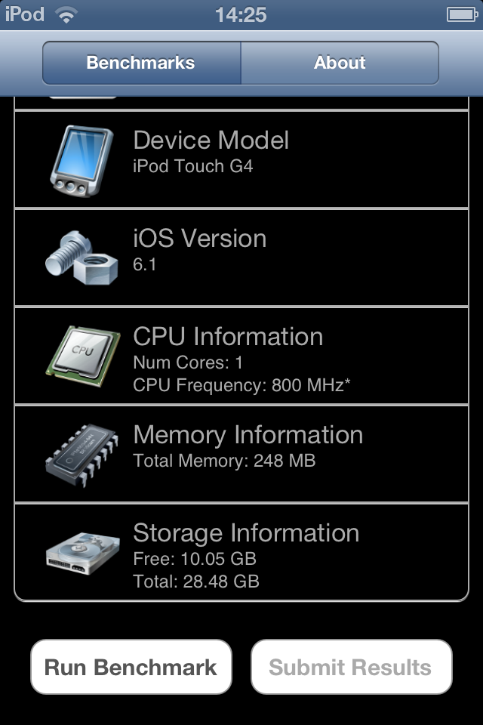
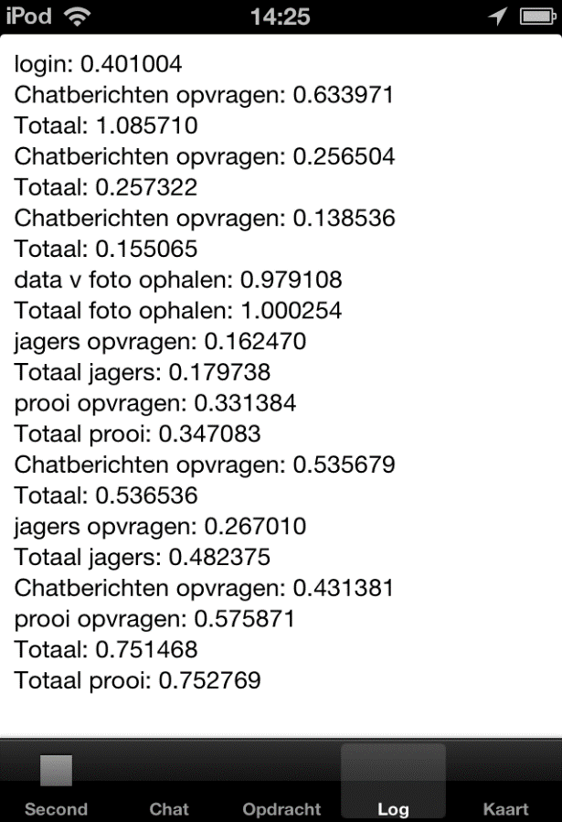
Device 1: | Ipod Touch
Nr | Functionaliteit | Onderdeel | iOS tijd Gemiddeld | HTML5 tijd Gemiddelde | iOS Steekproef 1 | iOS Steekproef 2 | iOS Steekproef 3 | iOS Steekproef 4 | iOS Steekproef 5 | HTML5 Steekproef 1 | HTML5 Steekproef 2 | HTML5 Steekproef 3 | HTML5 Steekproef 4 | HTML5 Steekproef 5
1 | Map | Locatie jagers opvragen uit db | 0.199737 | 0.0576 | 0.309875 | 0.204195 | 0.162523 | 0.103964 | 0.218128 | 0.212 | 0.017 | 0.018 | 0.023 | 0.018
2 | Map | Locatie prooi opvragen | 0.214224 | 0.063 | 0.323025 | 0.190107 | 0.183853 | 0.128183 | 0.245952 | 0.027 | 0.03 | 0.078 | 0.082 | 0.098
3 | Map | Locatie jagers weergeven op map | 0.4615556 | 0.1208 | 0.845455 | 0.230993 | 0.739654 | 0.263177 | 0.228499 | 0.24 | 0.122 | 0.099 | 0.078 | 0.065
4 | Map | Locatie prooi weergeven op map | 0.4731406 | #DIV/0! | 0.868858 | 0.214527 | 0.752748 | 0.276312 | 0.253258 | Niet aanwezig in de logging
5 | Chat | Opvragen chatberichten uit db | 0.286629 | 0.147 | 0.092676 | 0.125153 | 0.606783 | 0.362745 | 0.245788 | 0.166 | 0.143 | 0.122 | 0.175 | 0.129
6 | Chat | Doorsturen chatberichten naar db | 0.3198104 | 0.0162 | 0.402493 | 0.157326 | 0.251968 | 0.389763 | 0.397502 | 0.012 | 0.017 | 0.012 | 0.019 | 0.021
7 | Foto | Foto ophalen uit db + tonen | 0.787465 | #DIV/0! | 0.438512 | 0.435201 | 1.174397 | 1.330784 | 0.558431 | Niet aanwezig in de logging
8 | Login | Inloggen in de app | 0.3942906 | 0.0706 | 0.455516 | 0.460564 | 0.170393 | 0.474568 | 0.410412 | 0.073 | 0.067 | 0.068 | 0.089 | 0.056

Device 2: | Iphone |  |  |  | Niet kunnen testen op Iphone omdat wij geen device beschikbaar hadden
Nr | Functionaliteit | Onderdeel | iOS tijd Gemiddeld | HTML5 tijd Gemiddelde | iOS Steekproef 1 | iOS Steekproef 2 | iOS Steekproef 3 | iOS Steekproef 4 | iOS Steekproef 5 | HTML5 Steekproef 1 | HTML5 Steekproef 2 | HTML5 Steekproef 3 | HTML5 Steekproef 4 | HTML5 Steekproef 5
1 | Map | Locatie jagers opvragen uit db | #DIV/0!
2 | Map | Locatie prooi opvragen | #DIV/0!
3 | Map | Locatie jagers weergeven op map | #DIV/0!
4 | Map | Locatie prooi weergeven op map | #DIV/0!
5 | Chat | Opvragen chatberichten uit db | #DIV/0!
6 | Chat | Doorsturen chatberichten naar db | #DIV/0!
7 | Foto | Foto ophalen uit db + tonen | #DIV/0!
8 | Login | Inloggen in de app | #DIV/0!

